Sheet1
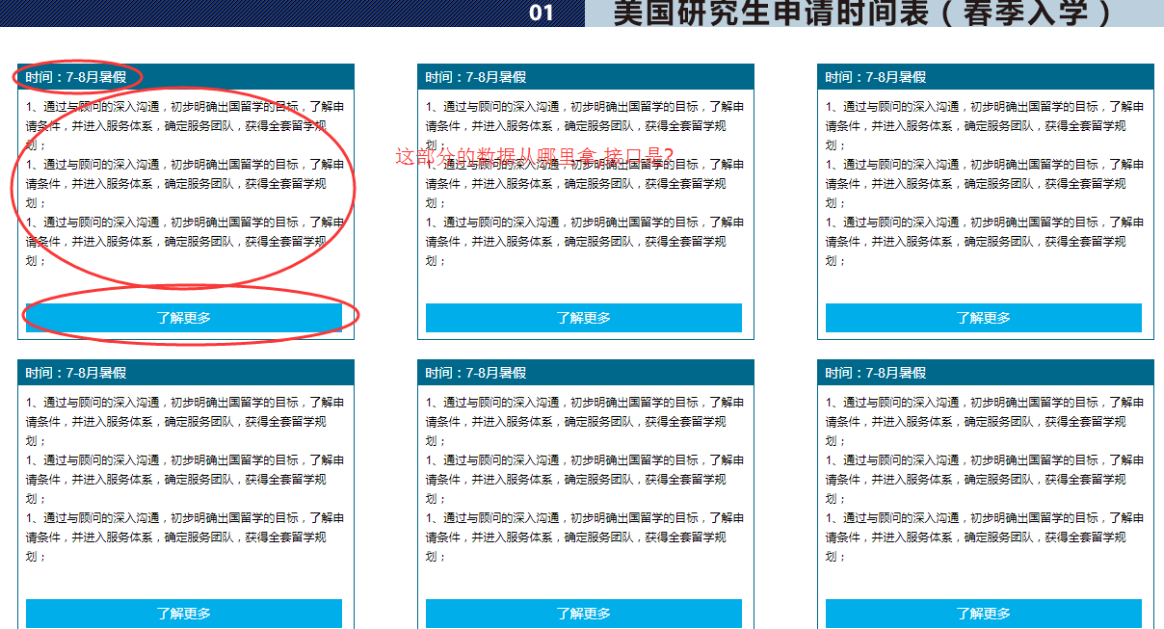
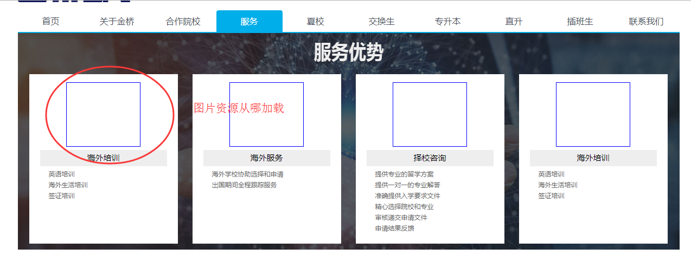
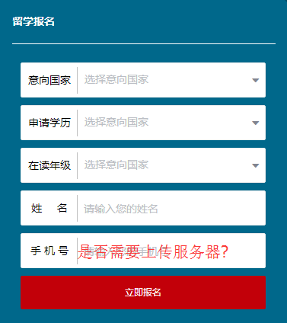
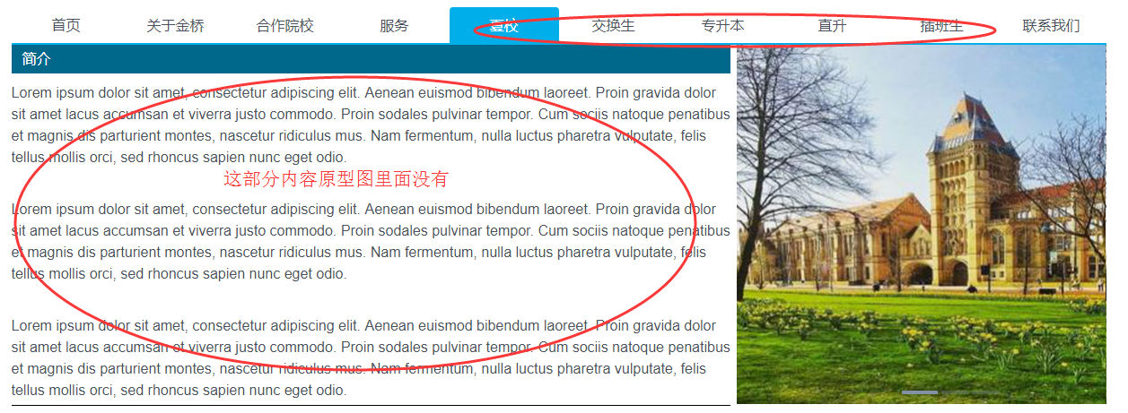
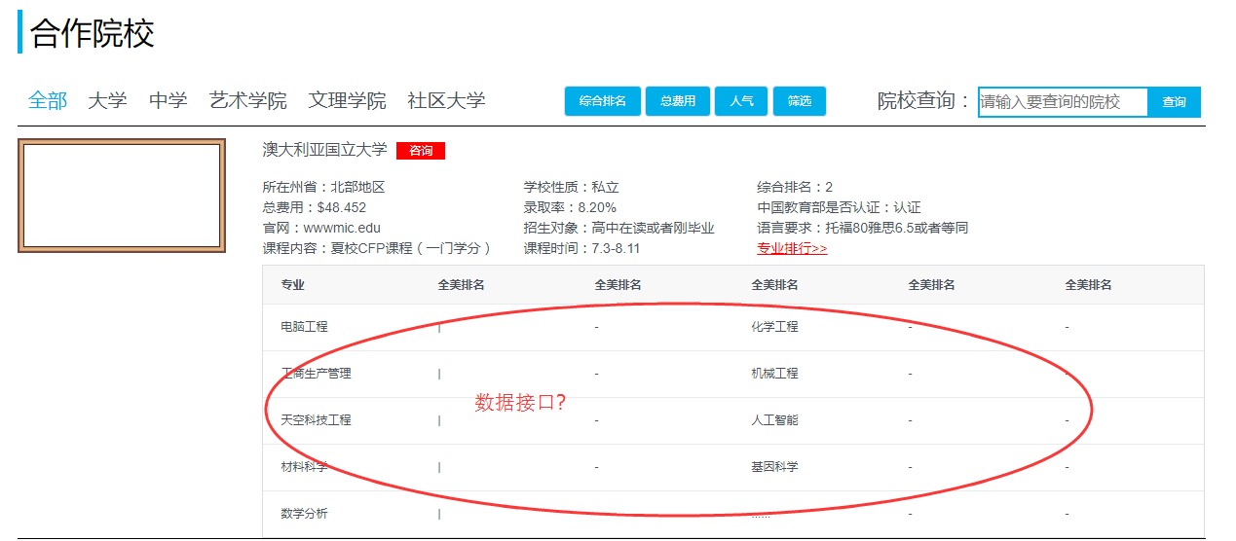
请求域名：http://liuxuejk.jqweike.com
接口名 | 地址 | 请求方式 | 参数
首页留学动态 | /frontend/article/list | GET | 无
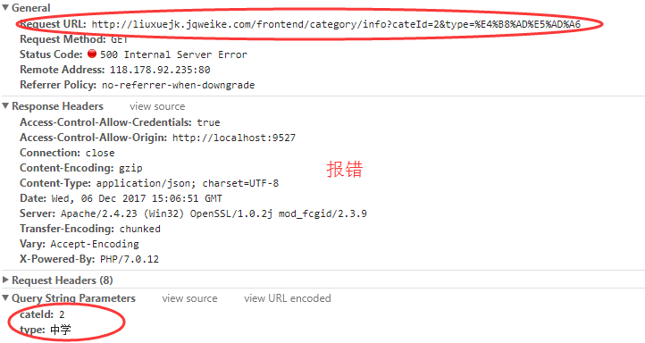
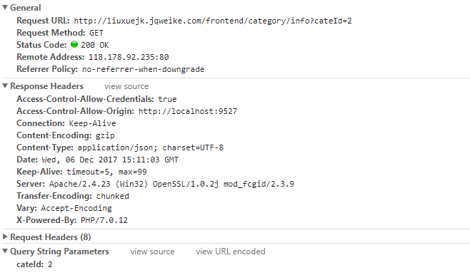
首页留学专区 | /frontend/category/list | GET | 无
新闻动态 | /frontend/article/news | GET | 无
首页热门院校推荐 | /frontend/college/hotRecommend | GET | 无
首页综合排名 | /frontend/college/top20 | GET | 无
合作院校 | /frontend/college | GET | keywords:搜索关键字 type:学校类型（传对应的中文即可） | 返回16所学校
世界大学排名 | /frontend/college/rank | GET | 无 | 返回三类大学的排名情况
留学分类详情 | /frontend/category/info | GET | cateId:分类ID 必传参数 type:学校类型 keywords:搜索关键字 sort:排序字段 rank,cost,follow pageSize:每页显示条数,默认值5
查询分类名 | /frontend/category/nameList | GET | 无 | 返回的是夏校等信息，数据只包含id 和cname
 |  | GET | 无
 |  | GET | 无
 |  | GET | 无

